关系图
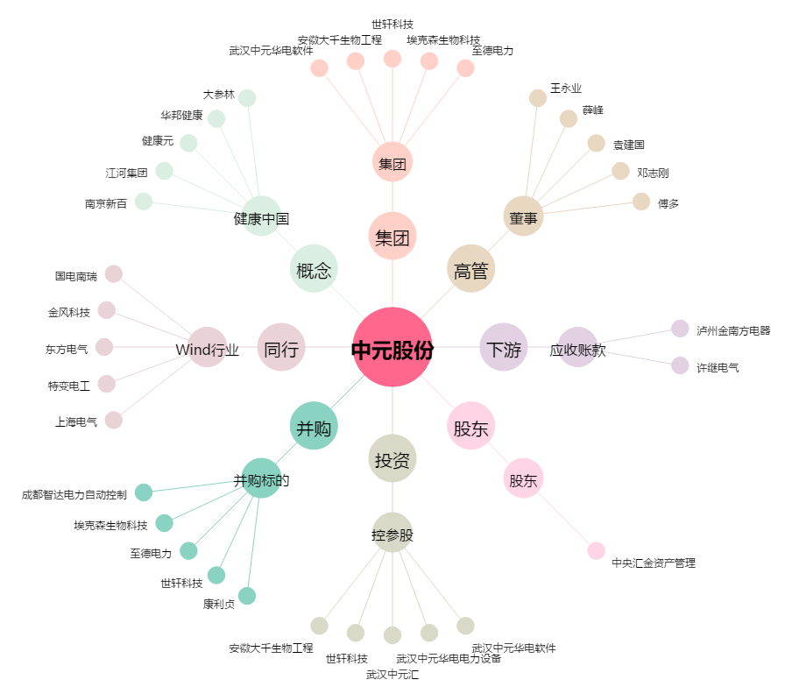
中元股份[300018.SZ] - 关系概览图

